Hoja1
Usuario: TEST | Usuario: VICROD | Usuario: VICROD | Usuario: TEST |  | Usuario: TEST |  | Usuario: TEST
Contraseña: 123456 | Contraseña: 123456 | Contraseña: 123456 | Contraseña: 123456 |  | Contraseña: 123456 |  | Contraseña: 123456

Controles Remotos | Prisma | Cablevisión | DTV |  | Tasa |  | TLC
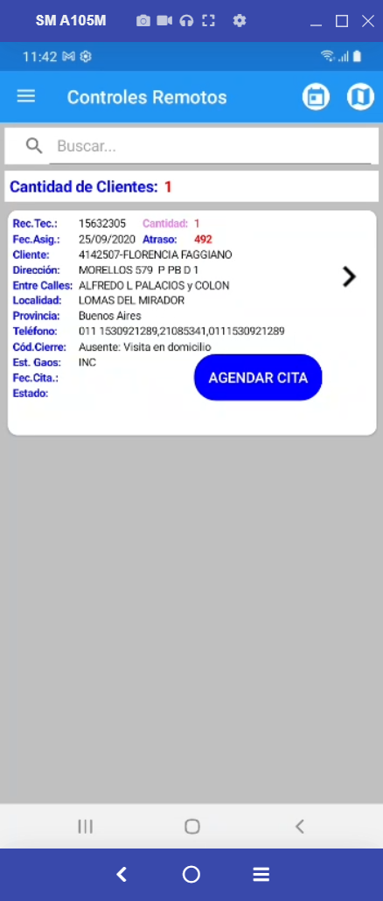
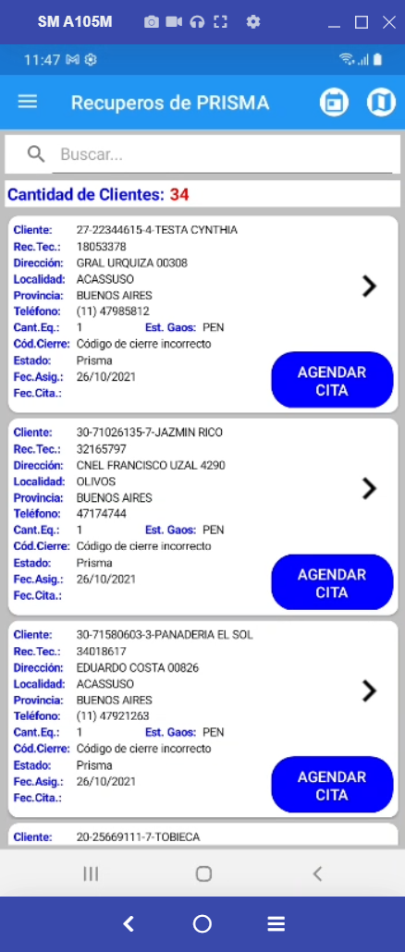
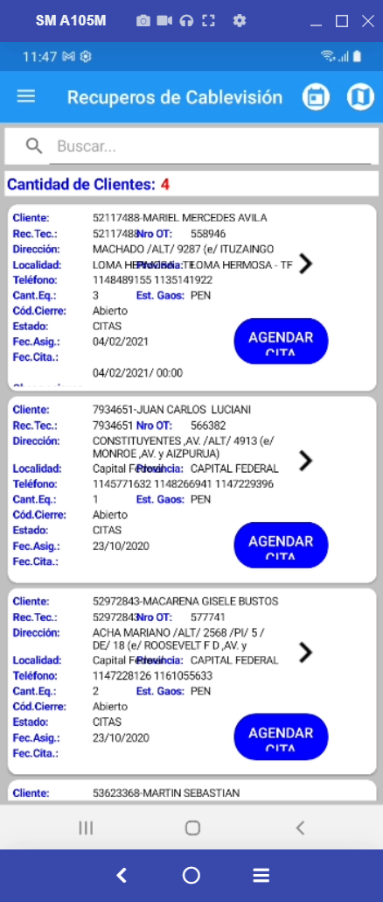
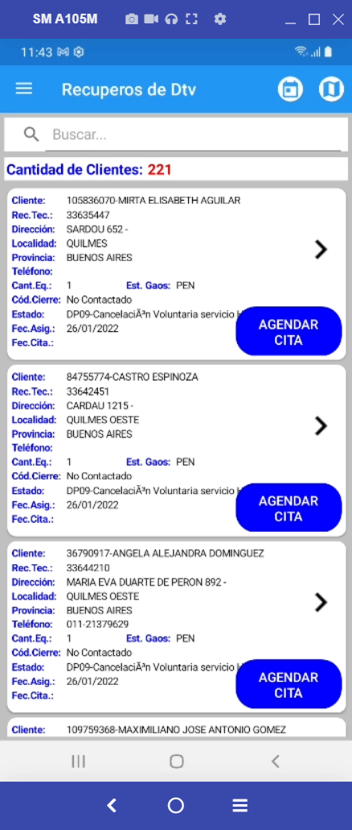
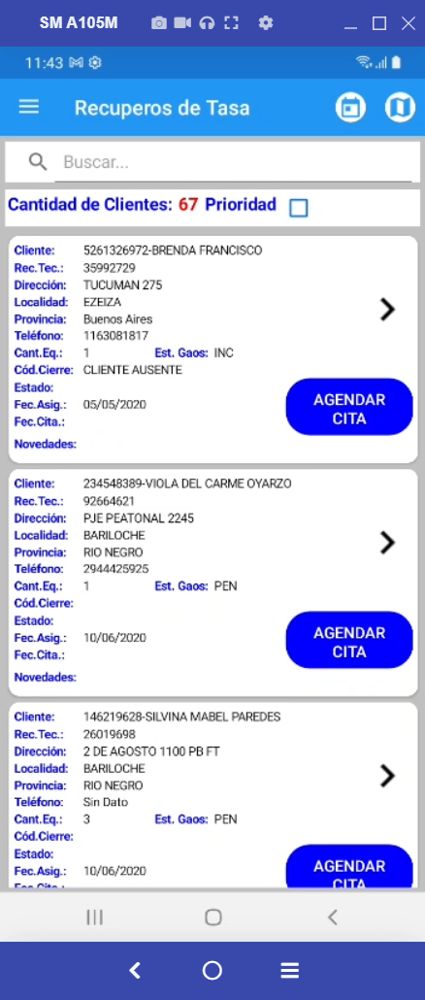
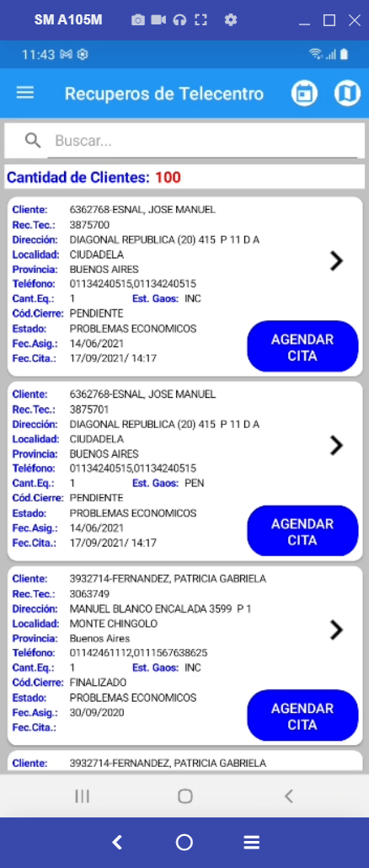

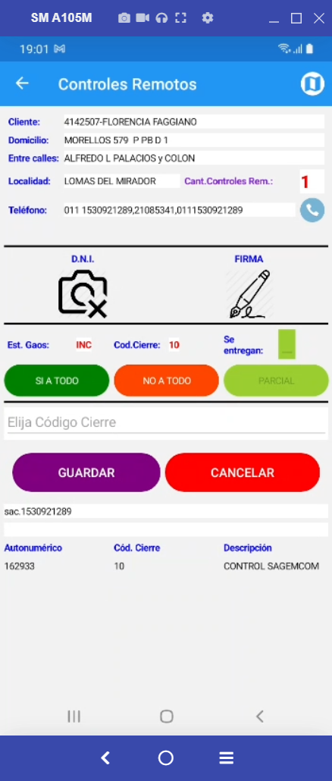
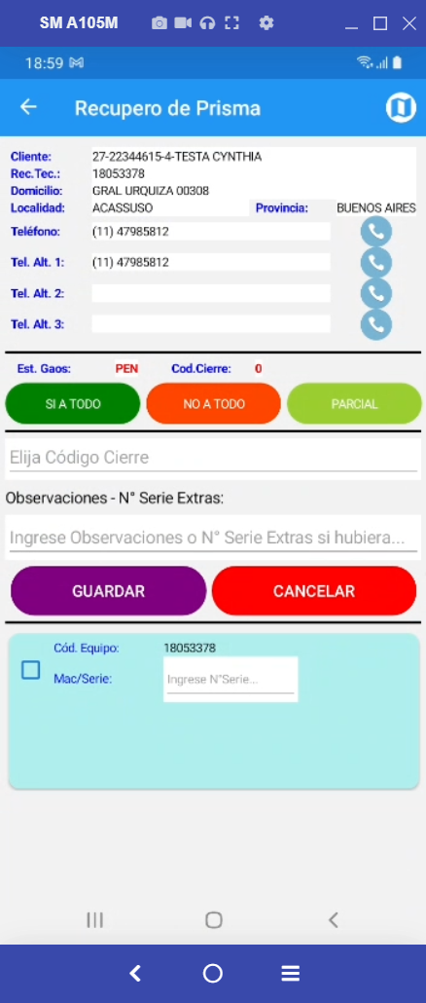
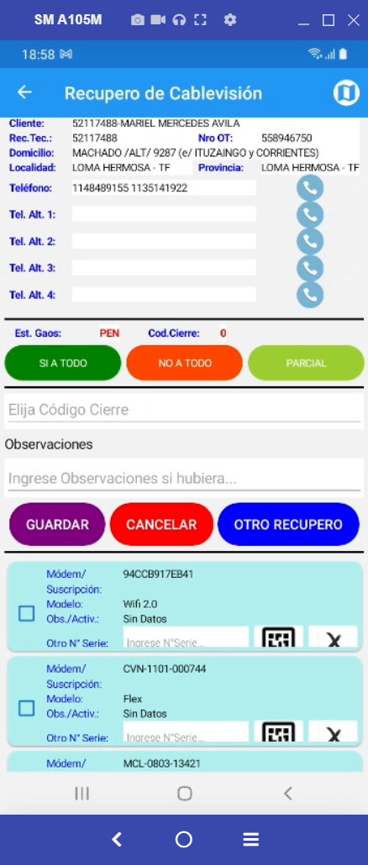
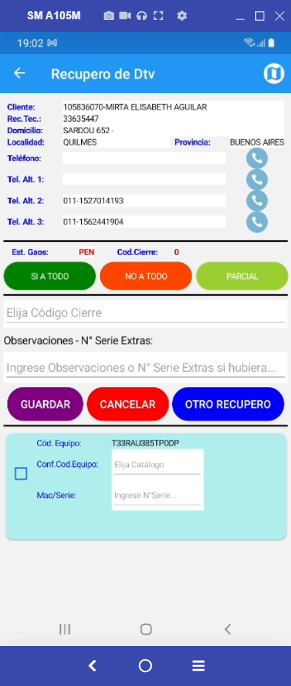
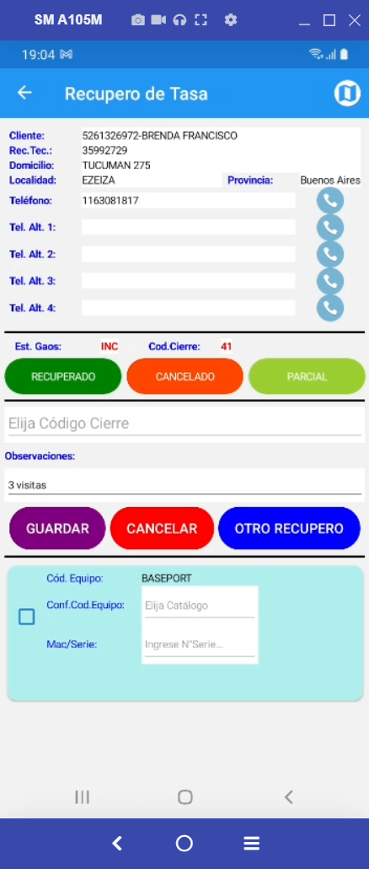
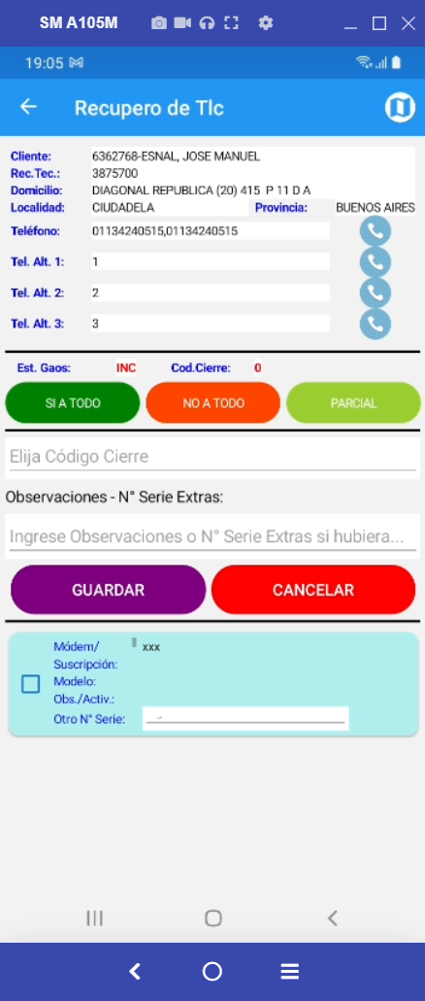

Controls | ControlPrismas | ControlCables | ControlDtvs |  | ControlTasas |  | ControlCables

var controller = string.Format("/Controls/GetAutonumericos", Remote.RECUPIDJOBCARD, Remote.UserID); | var controller = string.Format("/ControlPrismas/GetAutonumericos", Prisma.ReclamoTecnicoID, Prisma.UserID); | var controller = string.Format("/ControlCables/GetAutonumericos", Cable.ReclamoTecnicoID, Cable.UserID); | var controller = string.Format("/ControlDtvs/GetAutonumericos", Dtv.ReclamoTecnicoID, Dtv.UserID); |  | var controller = string.Format("/ControlTasas/GetAutonumericos", Tasa.ReclamoTecnicoID, Tasa.UserID); |  | var controller = string.Format("/AsignacionesTlc/GetAutonumericos", Tlc.ReclamoTecnicoID, Tlc.UserID);

Autonumerico | DECO1 | CMODEM1 | DECO1 |  | MarcaModeloId |  | CMODEM1
CodigoCierre | ESTADO3 | IDSuscripcion | DECO1 --> Picker.ItemsSource --> | EMOIW3,5-9 | DECO1 --> Picker.ItemsSource --> | MODEM VDSL | IDSuscripcion
ControlesEquivalencia.DESCRIPCION |  | MarcaModeloId | ESTADO3 | WVRTM-130A | ESTADO3 | IPTV | MarcaModeloId
 |  | Observacion |  | XM-IC367-9 |  | BASEPORT | Observacion
 |  | ESTADO3 |  | EMOOC365-9 |  | HGU | ESTADO3
 |  |  |  | EMOIW365-9 |  | 4G VOLTEE
 |  |  |  | FMOIW992
 | Autonumerico |  |  | LHR-22
 | CodigoCierre |  |  | LH-01
 | ControlesEquivalencia.DESCRIPCION |  |  | LH-27
 | DECO1 |  |  | LHR-26
 | ESTADO3 |  |  | LH-10
 | CMODEM1 |  |  | LHR-01
 | IDSuscripcion |  |  | LKR-01
 | MarcaModeloId |  |  | LKH01-100
 | Observacion |  |  | LH26-100

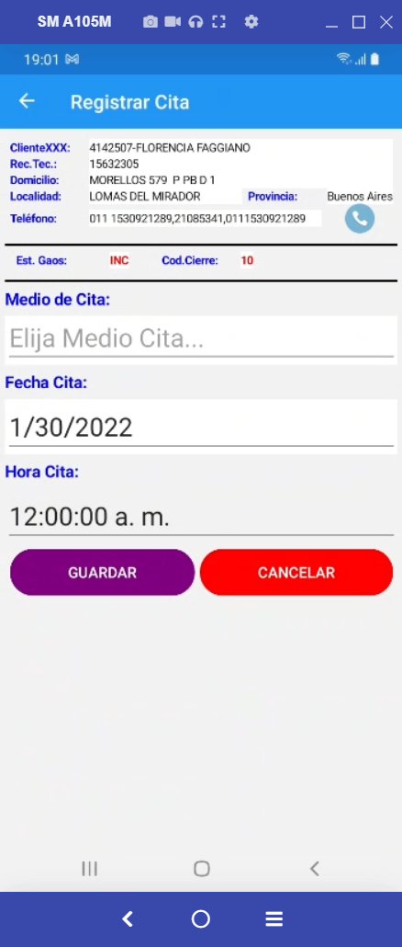
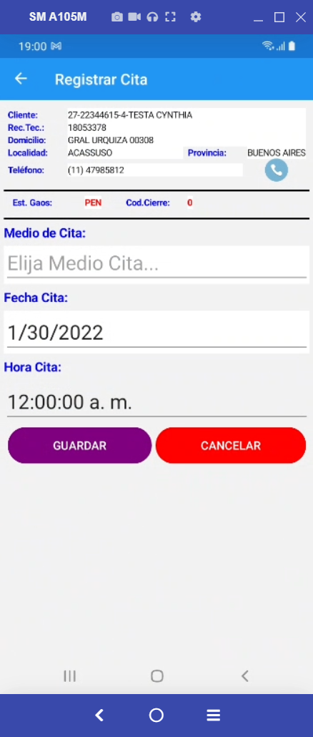
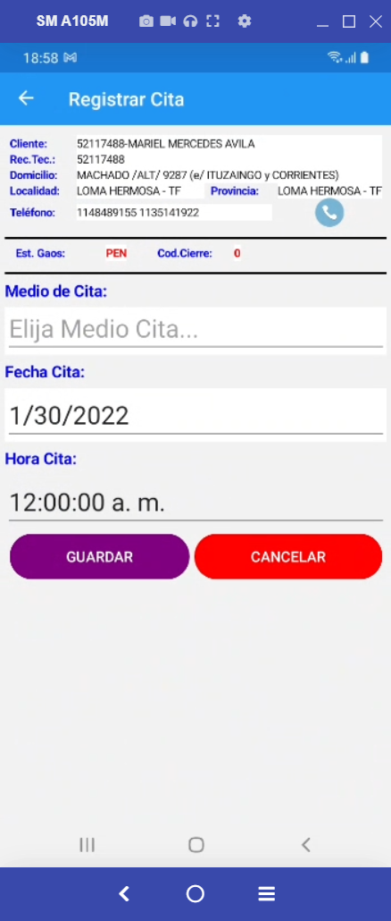
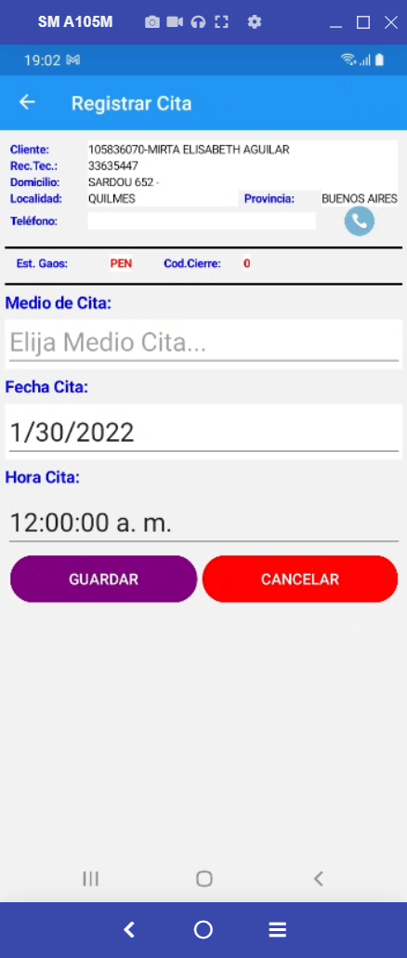
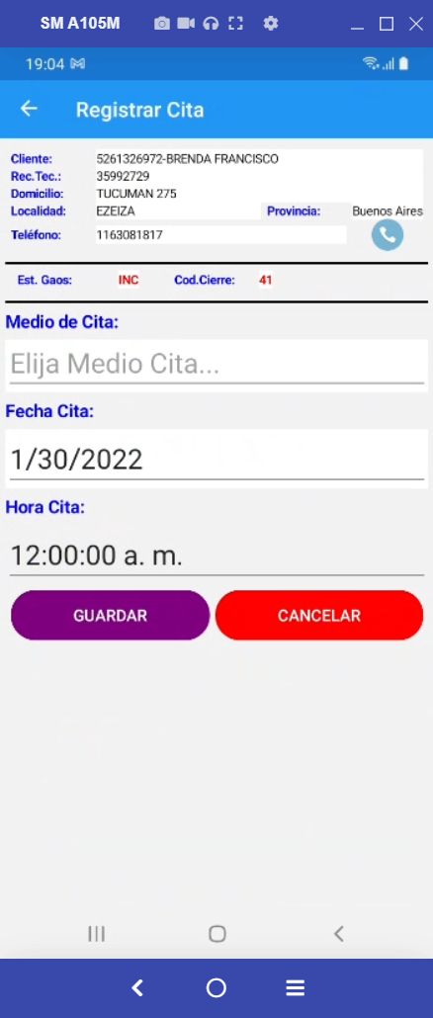
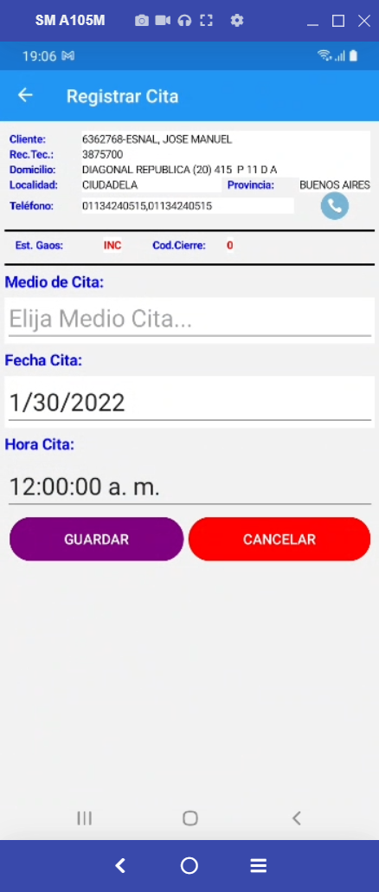


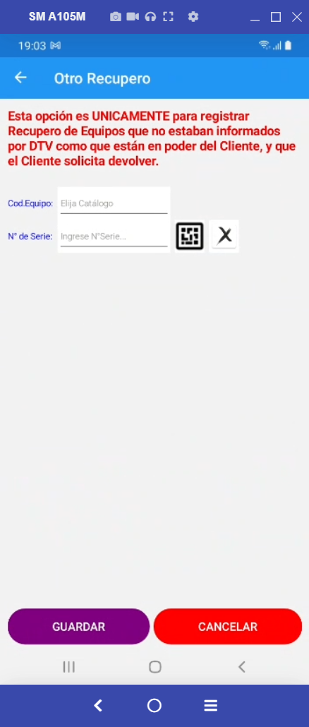


r.RECUPIDJOBCARD, | r.RECUPIDJOBCARD, | r.RECUPIDJOBCARD, | r.RECUPIDJOBCARD, |  | r.RECUPIDJOBCARD, |  | r.RECUPIDJOBCARD,
r.CLIENTE, | r.CLIENTE, | r.CLIENTE, | r.CLIENTE, |  | r.CLIENTE, |  | r.CLIENTE,
r.NOMBRE, | r.NOMBRE, | r.NOMBRE, | r.NOMBRE, |  | r.NOMBRE, |  | r.NOMBRE,
r.DOMICILIO, | r.DOMICILIO, | r.DOMICILIO, | r.DOMICILIO, |  | r.DOMICILIO, |  | r.DOMICILIO,
r.CP, | r.CP, | r.CP, | r.CP, |  | r.CP, |  | r.CP,
r.ENTRECALLE1, | r.ENTRECALLE1, | r.ENTRECALLE1, | r.ENTRECALLE1, |  | r.ENTRECALLE1, |  | r.ENTRECALLE1,
r.ENTRECALLE2, | r.ENTRECALLE2, | r.ENTRECALLE2, | r.ENTRECALLE2, |  | r.ENTRECALLE2, |  | r.ENTRECALLE2,
r.LOCALIDAD, | r.LOCALIDAD, | r.LOCALIDAD, | r.LOCALIDAD, |  | r.LOCALIDAD, |  | r.LOCALIDAD,
r.PROVINCIA,
r.ReclamoTecnicoID,
r.TELEFONO, | r.TELEFONO, | r.TELEFONO, | r.TELEFONO, |  | r.TELEFONO, |  | r.TELEFONO,
r.GRXX, | r.GRXX, | r.GRXX, | r.GRXX, |  | r.GRXX, |  | r.GRXX,
r.GRYY, | r.GRYY, | r.GRYY, | r.GRYY, |  | r.GRYY, |  | r.GRYY,
r.ESTADOGAOS, | r.ESTADOGAOS, | r.ESTADOGAOS, | r.ESTADOGAOS, |  | r.ESTADOGAOS, |  | r.ESTADOGAOS,
r.PROYECTOMODULO, | r.PROYECTOMODULO, | r.PROYECTOMODULO, | r.PROYECTOMODULO, |  | r.PROYECTOMODULO, |  | r.PROYECTOMODULO,
r.UserID, | r.UserID, | r.UserID, | r.UserID, |  | r.UserID, |  | r.UserID,
r.CAUSANTEC, | r.CAUSANTEC, | r.CAUSANTEC, | r.CAUSANTEC, |  | r.CAUSANTEC, |  | r.CAUSANTEC,
r.SUBCON, | r.SUBCON, | r.SUBCON, | r.SUBCON, |  | r.SUBCON, |  | r.SUBCON,
r.FechaAsignada, | r.FechaAsignada, | r.FechaAsignada, | r.FechaAsignada, |  | r.FechaAsignada, |  | r.FechaAsignada,
r.FechaInicio,
r.CodigoCierre, | r.CodigoCierre, | r.CodigoCierre, | r.CodigoCierre, |  | r.CodigoCierre, |  | r.CodigoCierre,
r.ObservacionCaptura, | r.ObservacionCaptura, | r.ObservacionCaptura, | r.ObservacionCaptura, |  | //r.ObservacionCaptura, |  | r.ObservacionCaptura,
r.Novedades, | r.Novedades, | r.Novedades, | r.Novedades, |  | r.Novedades, |  | r.Novedades,
 | r.PROVINCIA, | r.PROVINCIA, | r.PROVINCIA, |  | r.PROVINCIA, |  | r.PROVINCIA,
 | r.ReclamoTecnicoID, | r.ReclamoTecnicoID, | r.ReclamoTecnicoID, |  | r.ReclamoTecnicoID, |  | r.ReclamoTecnicoID,
 | r.Motivos, |  | r.Motivos, |  | //r.Motivos, |  | r.Motivos,
r.FechaCita, | r.FechaCita, | r.Motivos, | r.FechaCita, |  | r.FechaCita, |  | r.FechaCita,
r.MedioCita, | r.MedioCita, | r.FechaCita, | r.MedioCita, |  | r.MedioCita, |  | r.MedioCita,
 |  | r.MedioCita,
r.NroSeriesExtras, | r.NroSeriesExtras, | r.NroSeriesExtras, | r.NroSeriesExtras, |  | r.NroSeriesExtras, |  | r.NroSeriesExtras,
r.Evento1, | r.Evento1, | r.Evento1, | r.Evento1, |  | r.Evento1, |  | r.Evento1,
r.FechaEvento1, | r.FechaEvento1, | r.FechaEvento1, | r.FechaEvento1, |  | r.FechaEvento1, |  | r.FechaEvento1,
r.Evento2, | r.Evento2, | r.Evento2, | r.Evento2, |  | r.Evento2, |  | r.Evento2,
r.FechaEvento2, | r.FechaEvento2, | r.FechaEvento2, | r.FechaEvento2, |  | r.FechaEvento2, |  | r.FechaEvento2,
r.Evento3, | r.Evento3, | r.Evento3, | r.Evento3, |  | r.Evento3, |  | r.Evento3,
r.FechaEvento3, | r.FechaEvento3, | r.FechaEvento3, | r.FechaEvento3, |  | r.FechaEvento3, |  | r.FechaEvento3,
r.Evento4, | r.Evento4, | r.Evento4, | r.Evento4, |  | r.Evento4, |  | r.Evento4,
r.FechaEvento4, | r.FechaEvento4, | r.FechaEvento4, | r.FechaEvento4, |  | r.FechaEvento4, |  | r.FechaEvento4,
 |  |  |  |  | //r.MODELO,
r.Observacion |  | r.Observacion, |  |  | r.Observacion,
 | r.TelefAlternativo1, | r.TelefAlternativo1, | r.TelefAlternativo1, |  | r.TelefAlternativo1, |  | r.TelefAlternativo1,
 | r.TelefAlternativo2, | r.TelefAlternativo2, | r.TelefAlternativo2, |  | r.TelefAlternativo2, |  | r.TelefAlternativo2,
 | r.TelefAlternativo3, | r.TelefAlternativo3, | r.TelefAlternativo3, |  | r.TelefAlternativo3, |  | r.TelefAlternativo3,
 | r.TelefAlternativo4 | r.TelefAlternativo4 | r.TelefAlternativo4 |  | r.TelefAlternativo4 |  | r.TelefAlternativo4

